スタート画面
No. |  | ページタイトル
2 |  | スタート画面
 |  |  | 処理概要
 |  |  | No. | 要素 | 内容
①
 | 【初期表示】

 |  |  | ① | 背景 | React.jsのロゴを下から上に移動させるアニメーション
 |  |  |  |  | モジュール：react-tsparticlesを使用

 |  |  | ② | アプリタイトル | PFC CALCULATOR

②
 |  |  | ③ | はじめるボタン | モジュール：MaterialUIのButtonを使用
 |  |  |  |  | クリックで性別入力画面に遷移

③
 |  |  | ④ | ツールチップ | モジュール：MaterialUIのTooltipを使用
 |  |  |  |  | はじめるボタンオンマウスで表示

 |  |  | ★ | 学んだことの確認ポイント | ボタンのコンポーネント化による拡張のしやすさ。
 |  |  |  |  | モジュール使用による簡易で高度なUIの実現。

 | 【はじめるボタンオンマウス時】
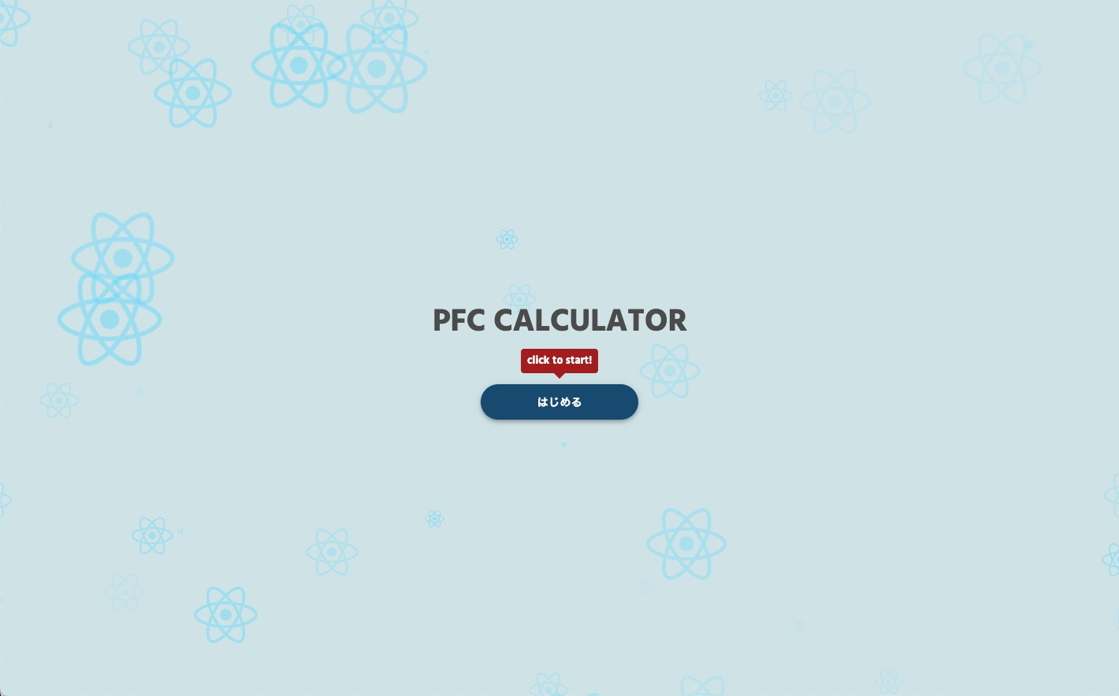

④

性別入力画面
No. | ページタイトル
3 | 性別入力画面
 |  | 処理概要
 |  | No. | 要素 | 内容

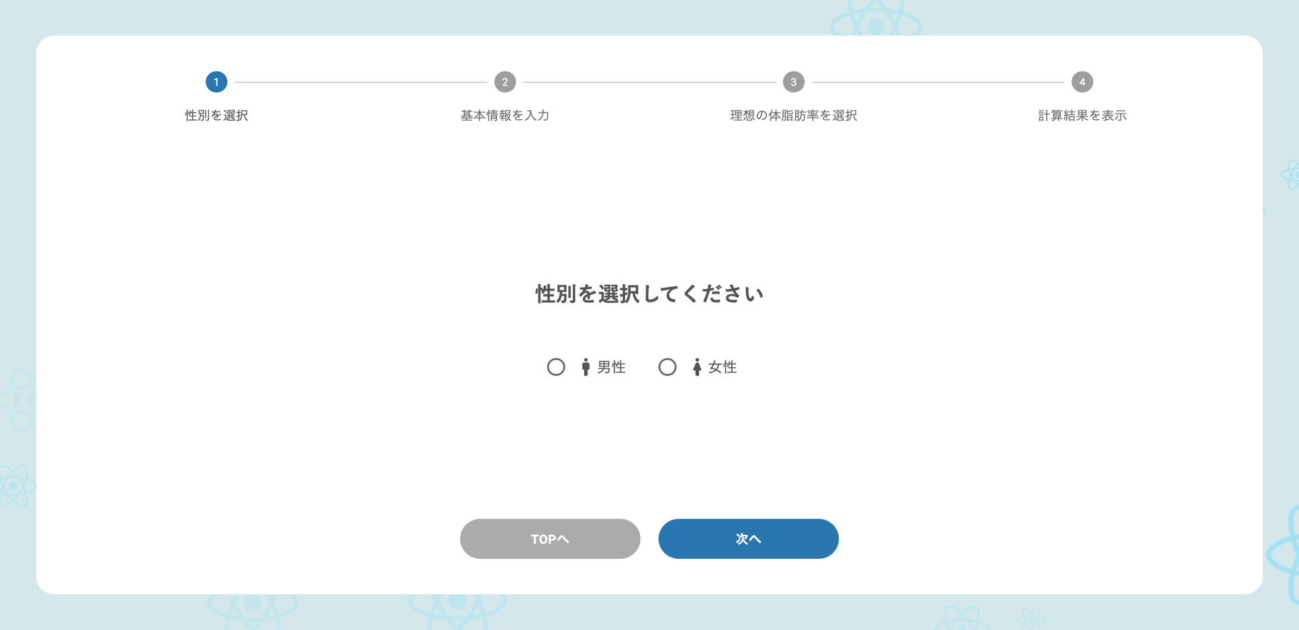
①
 |  | ① | ステッパー | モジュール：Material UI - Stepperを使用
 |  |  |  | ステップ1の「性別を選択」をアクティブにする

 |  | ② | 質問 | 性別を選択してください

②
③
 |  | ③ | 回答（ラジオボタン） | モジュール：MaterialUIのRadioGroup, Radioを使用
 |  |  |  | -（男性アイコン）男性
 |  |  |  | -（女性アイコン）女性
 |  |  |  | ※アイコンはMaterialUIのMaterial Iconを使用

⑤
④
 |  | ④ | TOPへボタン | モジュール：MaterialUIのButtonを使用
 |  |  |  | クリックでスタート画面に遷移

 |  | ⑤ | 次へボタン | モジュール：MaterialUIのButtonを使用
 |  |  |  | クリックで基本情報入力画面に遷移

 |  | ★ | 学んだことの確認ポイント | ステッパー、設問、ボタンなどのコンポーネント化による拡張性。
 |  |  |  | 仮想DOMによる差分のみの更新。（背景のパーツには変更がないので再レンダリングされないこと）
 |  |  |  | モジュール使用による簡易で高度なUIの実現。

基本情報入力画面
No. | ページタイトル
4 | 基本情報入力画面
 |  | 処理概要
 |  | No. | 要素 | 内容

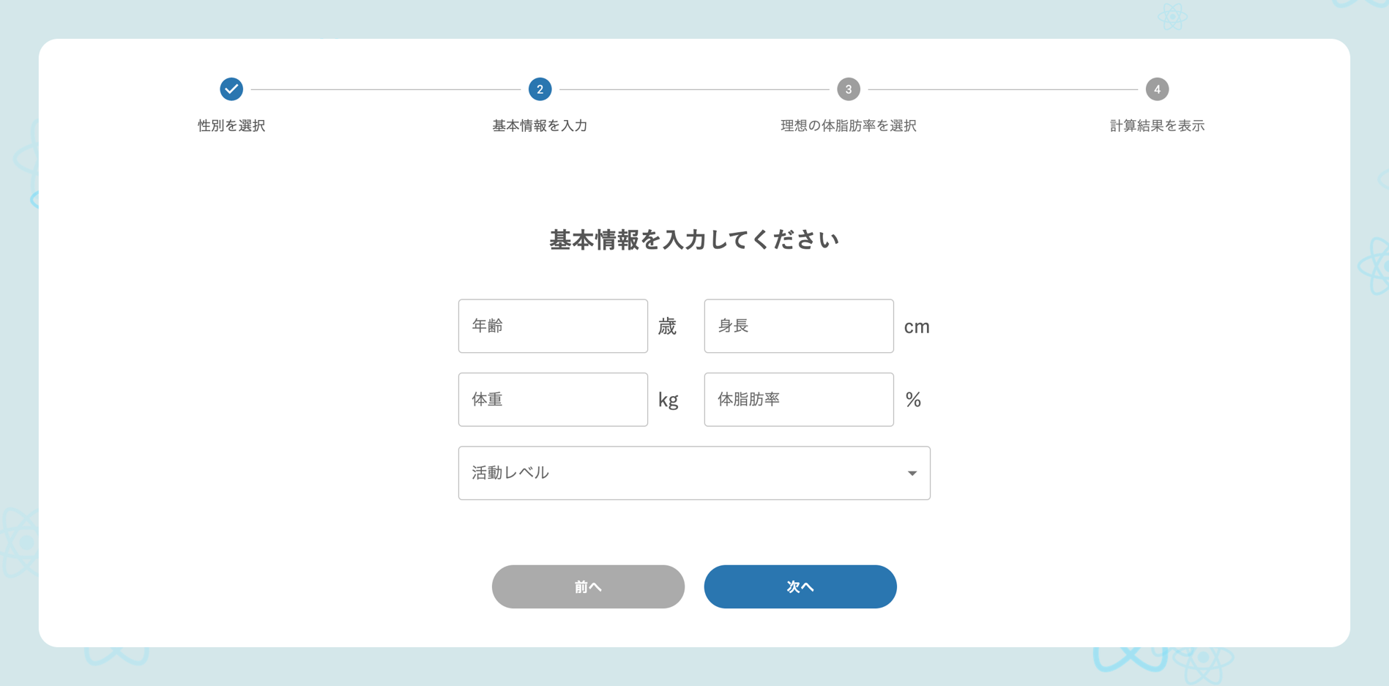
①
 |  | ① | ステッパー | モジュール：Material UI - Stepperを使用
 |  |  |  | ステップ2の「基本情報を入力」をアクティブにする

 |  | ② | 質問 | 基本情報を入力してください
②
③
 |  | ③ | 回答（テキストフィールド） | モジュール：MaterialUIのTextFieldを使用
 |  |  |  | 項目①「年齢（歳）」
 |  |  |  | 項目②「身長（cm）」
 |  |  |  | 項目③「体重（kg）」
④
 |  |  |  | 項目④「体脂肪率（％）」

⑤
⑥
 |  | ④ | 回答（セレクト） | モジュール：MaterialUIのSelectを使用
 |  |  |  | 項目⑤「活動レベル」
 |  |  |  | - ほぼ運動しない。通勤、デスクワーク程度
 |  |  |  | - 軽い運動。週に1回～2回程度の運動
 |  |  |  | - ほぼ運動しない。通勤、デスクワーク程度
 |  |  |  | - 中程度の運動。週に3回～5回程度の運動
 |  |  |  | - 激しい運動。週に6回～7回程度の運動
 |  |  |  | - 非常に激しい運動。一日に2回程度の運動

 |  | ⑤ | 前へボタン | モジュール：MaterialUIのButtonを使用
 |  |  |  | クリックで性別選択画面に遷移

 |  | ⑥ | 次へボタン | モジュール：MaterialUIのButtonを使用
 |  |  |  | クリックで体脂肪率選択画面に遷移

 |  | ★ | 学んだことの確認ポイント | ステッパー、設問、ボタンなどのコンポーネント化による拡張性。
 |  |  |  | 仮想DOMによる差分のみの更新。（背景のパーツには変更がないので再レンダリングされないこと）
 |  |  |  | モジュール使用による簡易で高度なUIの実現。

体脂肪率選択画面
No. |  | ページタイトル
5 |  | 体脂肪率選択画面
 |  |  | 処理概要
 |  |  | No. | 要素 | 内容
 | 【性別が男性の場合】
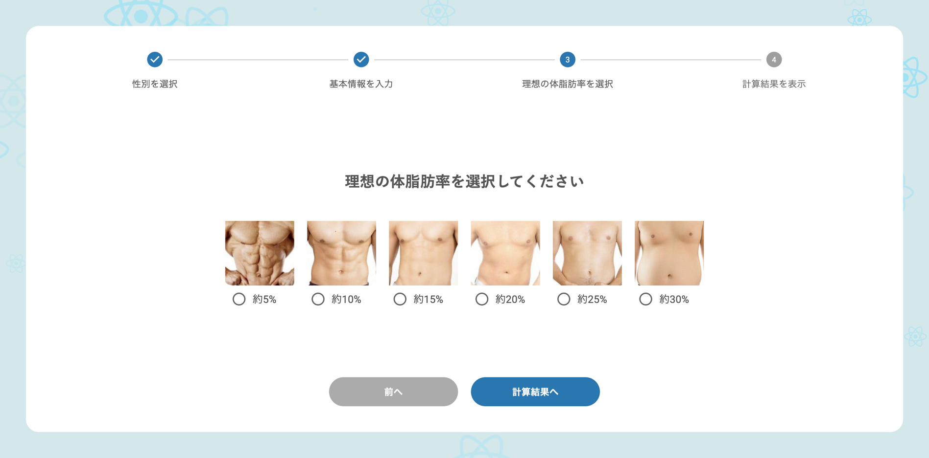
 |  |  | ① | ステッパー | モジュール：Material UI - Stepperを使用
①
 |  |  |  |  | ステップ3の「理想の体脂肪率を選択」をアクティブにする

 |  |  | ② | 質問 | 理想の体脂肪率を選択してください

②
③
 |  |  | ③ | 回答（ラジオボタン） | モジュール：MaterialUIのRadioGroup, Radioを使用
 |  |  |  |  | ステップ1で入力した性別に合わせた選択肢を表示する
 |  |  |  |  | 【性別が男性の場合】
 |  |  |  |  | - 約5%
 |  |  |  |  | - 約10%
 |  |  |  |  | - 約15%
④
⑤
 |  |  |  |  | - 約20%
 |  |  |  |  | - 約25%
 |  |  |  |  | - 約30%

 |  |  |  |  | 【性別が女性の場合】
 |  |  |  |  | - 約12%
 | 【性別が女性の場合】 |  |  |  | - 約15%
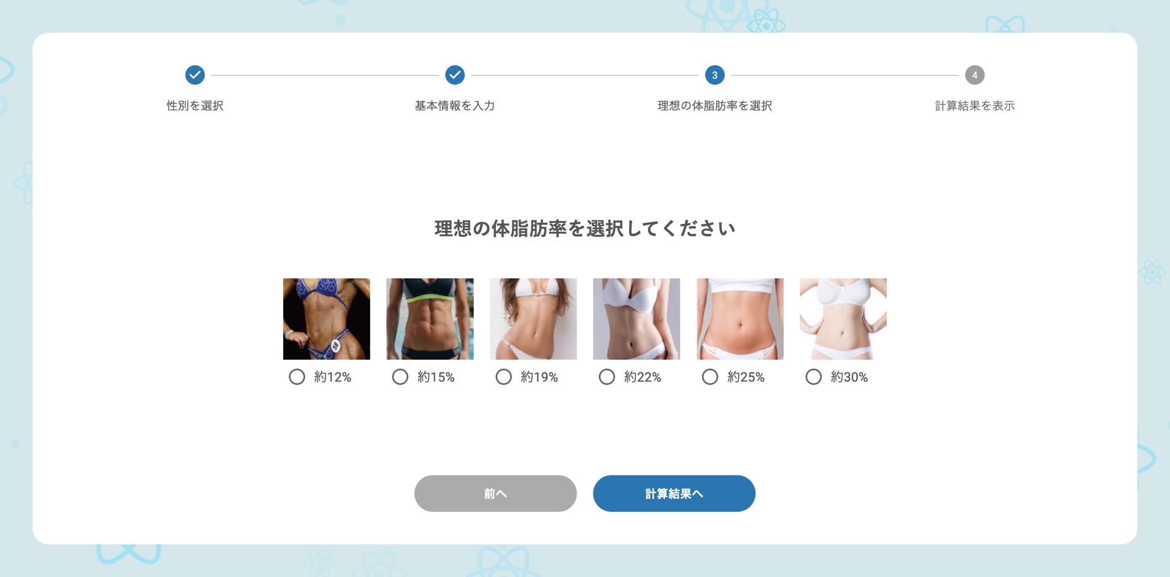
 |  |  |  |  | - 約19%
①
 |  |  |  |  | - 約22%
 |  |  |  |  | - 約25%
 |  |  |  |  | - 約30%

②
③
 |  |  | ④ | 前へボタン | モジュール：MaterialUIのButtonを使用
 |  |  |  |  | クリックで基本情報入力画面に遷移

 |  |  | ⑤ | 計算結果へボタン | モジュール：MaterialUIのButtonを使用
 |  |  |  |  | クリックで計算結果画面に遷移

④
⑤
 |  |  | ★ | 学んだことの確認ポイント | ステッパー、設問、ボタンなどのコンポーネント化による拡張性。
 |  |  |  |  | 仮想DOMによる差分のみの更新。（背景のパーツには変更がないので再レンダリングされないこと）
 |  |  |  |  | モジュール使用による簡易で高度なUIの実現。

計算結果画面
No. |  | ページタイトル
6 |  | 計算結果画面
 |  |  | 処理概要
 |  |  | No. | 要素 | 内容
 | 【内訳非表示時】
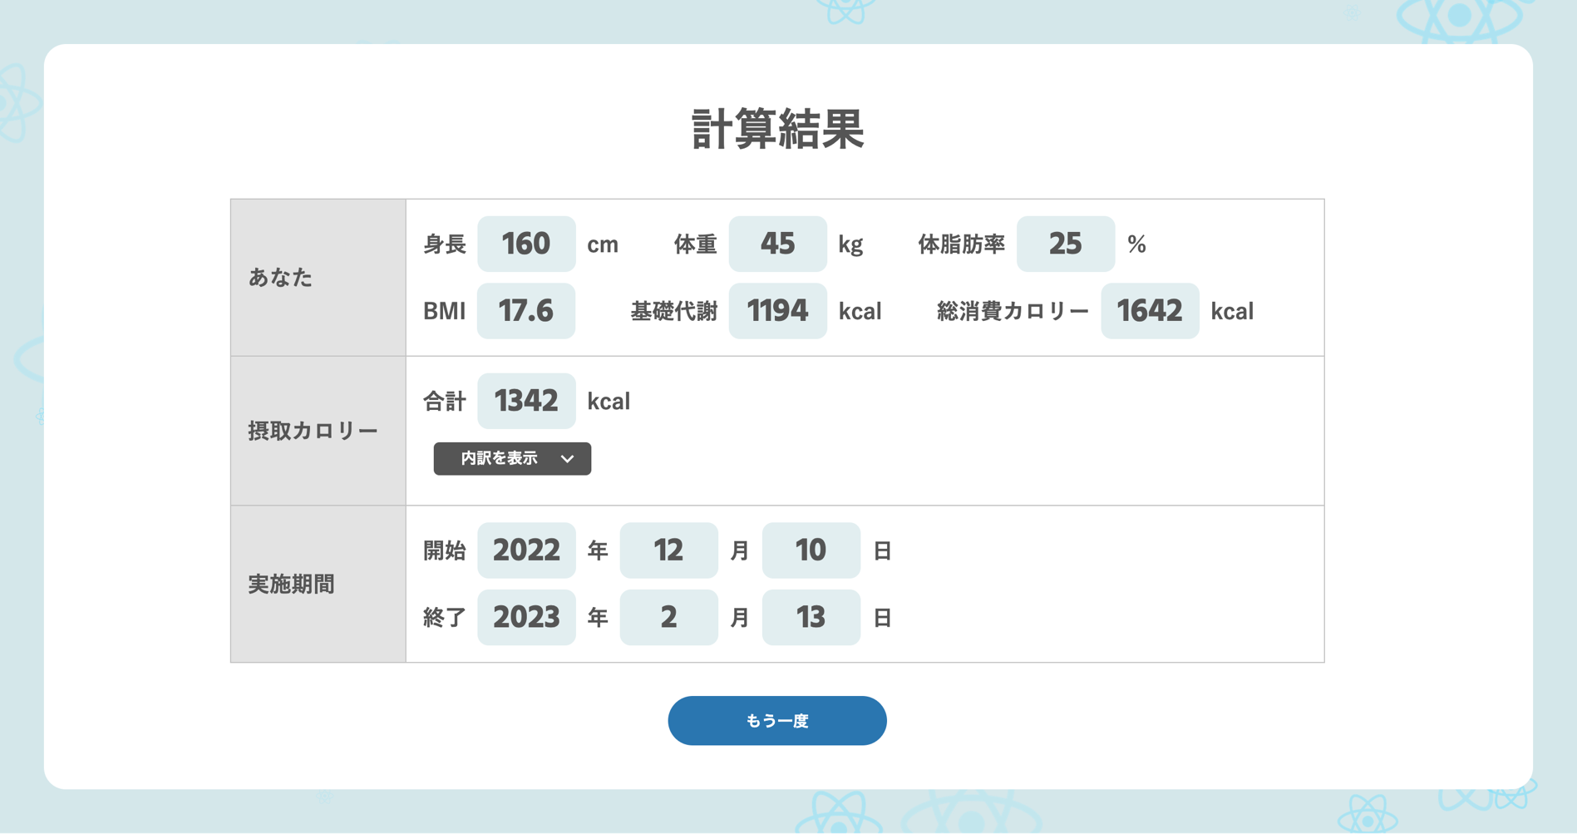
 |  |  | ① | タイトル | 計算結果
①
②
 |  |  | ② | 結果表示（あなた） | ステップ1〜3の入力内容と入力内容から計算した値を表示
 |  |  |  |  | - 身長：身長の入力値
 |  |  |  |  | - 体重：体重の入力値
 |  |  |  |  | - 体脂肪率：体脂肪率の入力値
 |  |  |  |  | - BMI：体重/ (身長(m) * 身長(m))
③
 |  |  |  |  | - 基礎代謝：ハリス・ベネディクト方程式による計算
 |  |  |  |  |  | 男性：66 + 体重 * 13.7 + 身長 * 5.0 -年齢 * 6.8
 |  |  |  |  |  | 女性：665.1 + 体重 * 9.6 + 身長 * 1.7 - 年齢 * 7
④
 |  |  |  |  | - 総消費カロリー：基礎代謝 * 活動レベル倍率

⑤
 |  |  | ③ | 結果表示（摂取カロリー） | 各栄養素の内訳はアコーディオンで表示（Material UIのAccordionを使用）
 |  |  |  |  | - 合計：
 |  |  |  |  |  | 総消費カロリー - 300が基礎代謝を下回る場合：基礎代謝
 |  |  |  |  |  | 総消費カロリー - 300が基礎代謝を上回る場合：総消費カロリー - 300
 |  |  |  |  | - たんぱく質
 | 【内訳表示時】 |  |  |  |  | グラム：体重 * 2
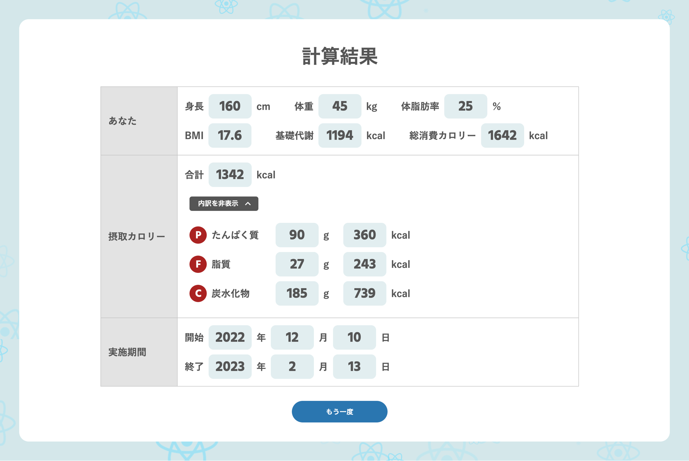
 |  |  |  |  |  | カロリー：上記グラム * 4
①
 |  |  |  |  | - 脂質
 |  |  |  |  |  | グラム：徐脂肪体重（体重 * （100 - 体脂肪率）/100）* 0.8
 |  |  |  |  |  | カロリー：上記グラム * 9
②
 |  |  |  |  | - 炭水化物
 |  |  |  |  |  | グラム：下記カロリー / 4
 |  |  |  |  |  | カロリー：合計カロリー - たんぱく質カロリー - 脂質カロリー

③
 |  |  | ④ | 計算結果（実施期間） | 目標体脂肪率までの期間を計算
 |  |  |  |  | - 開始：今日の日付
 |  |  |  |  | - 終了：今日の日付 + （目標脂肪量と現在脂肪量の差分(kg) * 7200 / （消費カロリー - 基礎代謝））

 |  |  | ⑤ | もう一度ボタン | モジュール：MaterialUIのButtonを使用
 |  |  |  |  | クリックでスタート画面に遷移

④
⑤
 |  |  | ★ | 学んだことの確認ポイント | 計算結果テーブル、ボタンのコンポーネント化による拡張性。
 |  |  |  |  | 仮想DOMによる差分のみの更新。（背景のパーツには変更がないので再レンダリングされないこと）
 |  |  |  |  | モジュール使用による簡易で高度なUIの実現。

